Лист 1
Прайс-лист
МИР ПРЯЖИ

В валюте: руб. (курс 1).
Цены указаны на 07.08.2020

№ | Номенклатура/ Характеристика номенклатуры | Описание | Изображение | Артикул | Цена | Ед. | Остаток | Ссылка на сайт
 | Стразы PRECIOSA MC Шатоновая роза VIVA12, 1440 шт. | Стразы PRECIOSA MC Шатоновая роза VIVA12, 1440 шт. | 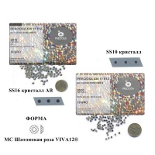 | 438 11 612 | 1780.00 |  |  | Изображение
 | Стразы PRECIOSA MC Шатоновая роза VIVA12, 1440 шт. (ss10, кристалл ) |  | 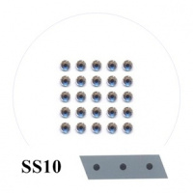 |  | 1780.00 | упак | 14 | Изображение
 | Стразы PRECIOSA MC Шатоновая роза VIVA12, 1440 шт. (ss10, кристалл АВ) |  | 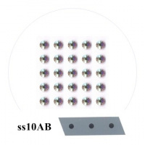 |  | 2000.00 | упак | 15 | Изображение
 | Стразы PRECIOSA MC Шатоновая роза VIVA12, 1440 шт. (ss12, кристалл ) |  | 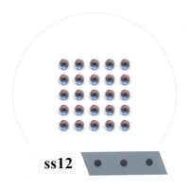 |  | 2070.00 | упак | 9 | Изображение
 | Стразы PRECIOSA MC Шатоновая роза VIVA12, 1440 шт. (ss12, кристалл АВ) |  | 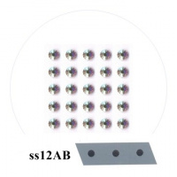 |  | 2350.00 | упак | 11 | Изображение
 | Стразы PRECIOSA MC Шатоновая роза VIVA12, 1440 шт. (ss20, кристалл АВ) |  | 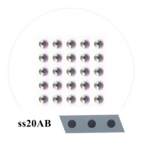 |  | 4500.00 | упак | 2 | Изображение
 | Стразы PRECIOSA MC Шатоновая роза VIVA12, 1440 шт. (ss6, кристалл ) |  | 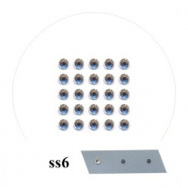 |  | 1780.00 | упак | 2 | Изображение
 | Стразы PRECIOSA MC Шатоновая роза VIVA12, 1440 шт. (ss6, кристалл АВ) |  | 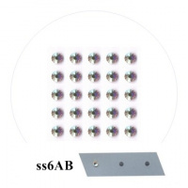 |  | 2000.00 | упак | 3 | Изображение
 | Стразы PRECIOSA MC Шатоновая роза VIVA12, 1440 шт. (ss8, кристалл ) |  | 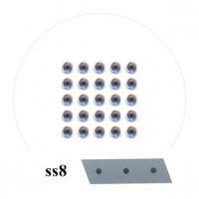 |  | 1780.00 | упак | 12 | Изображение
 | Стразы PRECIOSA MC Шатоновая роза VIVA12, 1440 шт. (ss8, кристалл АВ) |  | 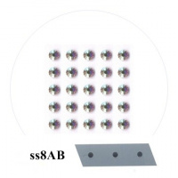 |  | 2000.00 | упак | 13 | Изображение

